レポートテンプレート変更
プロジェクト名 |  |  | システム名 | 画面レイアウト設計書 |  | 作成者 | 作成日 | 更新者 | 更新日
0 |  |  | LMS学習管理システム | レポートテンプレート変更 |  | 櫻井 | 2019-01-25

 | 画面イメージ
 |  | 初期表示
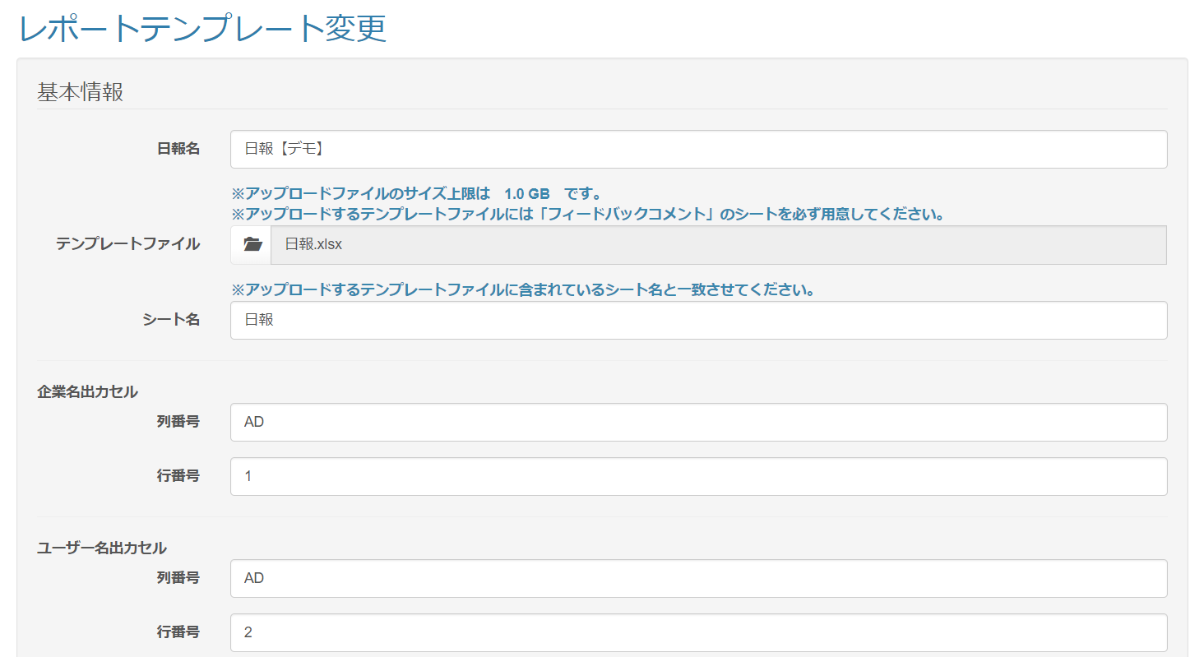
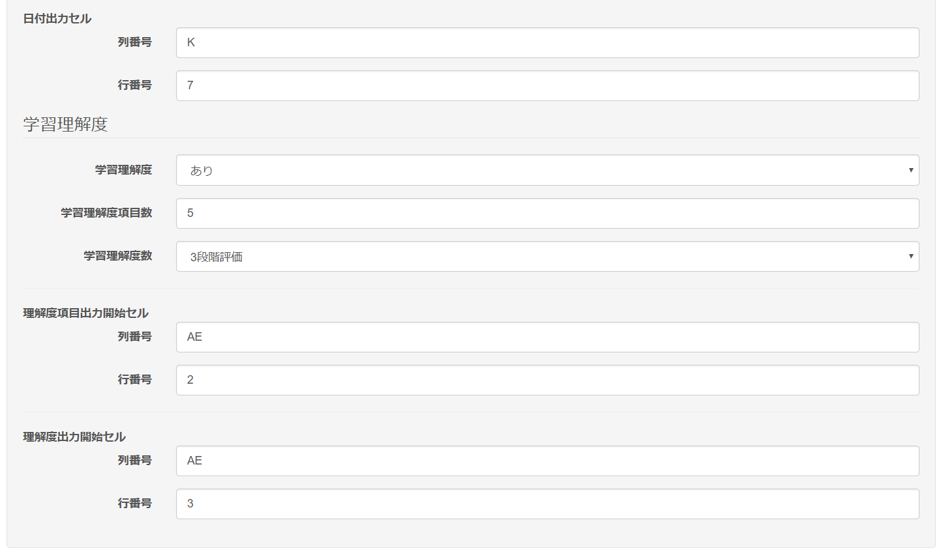
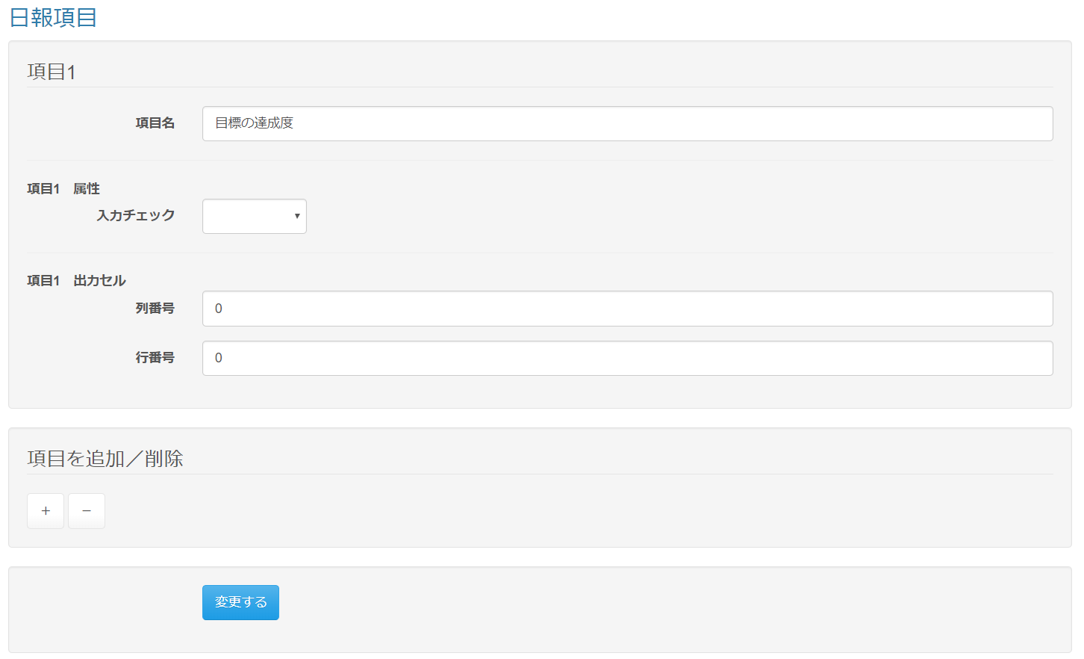

 |  |  |  |  | 型に数値を選択した場合

 | 出力仕様

 | ◆『変更する』ボタン押下時

